OKS-AKS
Ortskennzeichnungssystem (OKS)
(Nur anzuwenden bei Immobilien die der BLB NRW selbst betreibt und bewirtschaftet)

Aufbau der OKS-Codierung für Räume - Technische Raumnummer )*
Bestehend aus Liegenschaft, Geb.-Nr., Bauteil, Geschoss und Raum-Nr. mit „Bindestrich“ (-) unterteilt; Platzhalter zum Auffüllen der Stellenzahl mit „Unterstrich“ (_). Diese Codierung enthält nur die eindeutige Raumerkennung und wird für techn. Anlagen gemäß BLB-Weisung Nr. 144-BACnet im BLB NRW – erweitert.
)* kann als Strichcode oder QR-Code an den Türen angebracht werden

Die OKS-Codierung setzt sich zusammen aus:
- Liegenschafts-Nr. (WE, WB oder WL) - Gebäude-Nr. - Bauteil - Geschoss - Raumnummer (fortlaufend)
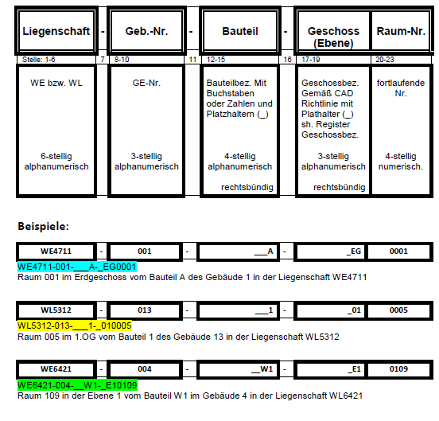

Die vom AG vorgegebene Raumnummerierung im CAD-Plan ist zu übernehmen oder nach Abstimmung mit dem AG neu festzulegen.

Anlagenkennzeichnungssystem (AKS)
Die AKS-Codierung setzt sich zusammen aus:
- Kostengruppe nach DIN 276, 3. Ebene (gemäß Anhang Anlagenklassenliste) - Equipmentnummer (gemäß Anhang TGM-Equipmentliste)

Abbildung 10 – Aufbau der AKS-Codierung

Abbildung 15 – Beispiel zur Verwendung der AKS-Codierung

